Расчет 5x7
Расчет имитатора солнечной панели
Тихонов Е.Н. | 2020-05-07
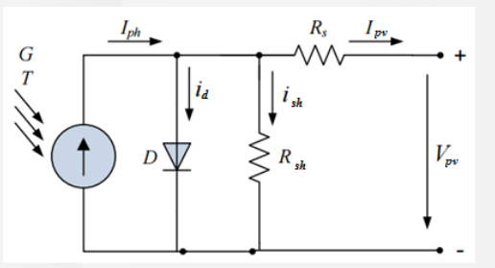
Характеристики | Модуль 3x6 | Модуль 2x7-1 (левый) | Модуль 2x7-1 (правый) | Модуль 5x7
Количество ФЭМ | 1 | 1 | 1 | 1
Количество ФЭП | 18 | 13 | 13 | 35
Ток короткого замыкания: Isc, А | 8.79 | 8.79 | 8.79 | 8.79
Ток холостого хода Ioc, А | 0 | 0 | 0 | 0
Напряжение холостого хода: Voc, В | 13.11 | 9.46 | 9.46 | 25.49
Напряжение кз: Voc, В | 0 | 0 | 0 | 0
Ток в рабочей точке: Impp, А | 8.22 | 8.22 | 8.22 | 8.22
Напряжение в рабочей точке: Vmpp, В | 10.8 | 7.84 | 7.84 | 21
Мощность в рабочей точке: Pmpp, Вт | 88.69 | 64.44 | 64.44 | 172.62
Коэффициент заполнения: FF, %. | 76.93 | 76.93 | 76.93 | 76.93

 | ВАХ
0 | 8.79
21 | 8.22
25.491666667 | 0
Расчеты
1. Наклон ВАХ из точки холостого хода Voc в точку Vmpp (напряжение в рабочей точке)

dU= | 4.49 | V
Rser= | 0.54643146796 | Ohm
Pser= | 36.9215 | W

2. Наклон ВАХ из точки КЗ в точку рабочей мощности

dU= | 21 | V
dI= | 0.57 | A
Rpar= | 36.842105263 | Ohm
Ppar= | 17.638109028 | W

